Definition
Familien

Familie A | Statische 2D-Zellkultur und allgemeine Mikroskopie
Subfamilie A1 | µ‑Slide‑ / Chamber‑basierte Formate
Subfamilie A2 | µ-Dishes
Subfamilie A3 | µ-Plates
Subfamilie A4 | weitere Statische Imaging‑Chambers für Kurzzeit‑Assays und Analyse
Subfamilie A5 | Chambers for Tissue‑Imaging

Familie B | Strömungs-, Scherstress- und Perfusionsanwendungen
Subfamilie B1 | Lineare Kanal‑Slides (klassischer Flow)
Subfamilie B2 | Spezielle mikrofluidische Geometrien

Familie C | 3D-Zell- und Gewebemodelle
Subfamilie C1 | Statische 3D‑Kulturformate (Matrix / Well‑basiert)
Subfamilie C2 | Nicht‑adhärente 3D‑Vorbereitung & Sphäroid‑Generierung
Subfamilie C3 | Perfundierte 3D‑Modelle (Versorgungs‑getrieben)

Familie D | Gerichtete Zellmigration unter definierten Stimuli
Subfamilie D1 | Chemotaxis
Subfamilie D2 | Durotaxis
Subfamilie D3 | Phototaxis
Subfamilie D4 | Thermotaxis
Subfamilie D5 | Gyrotaxis

Familie E | Co‑Kultur, parakrine Interaktion und Barriere‑Modelle.
Subfamilie E1 | Insert‑/Barriere-basierte Migrations‑ und Ko‑Kultur‑Systeme
Subfamilie E2 | Membran‑ und Barriere‑basierte Systeme

Familie F | Mikropatterning und kontrollierte Zellmorphologie
Subfamilie F1 | Patterned static chambers
Subfamilie F2 | Patterned flow chambers

Familie G | Zubehörprodukte (Abdichtung, Schutz, DIC Lid)
Subfamilie G1 | Abdichtung und Schutz
Subfamilie G2 | DIC Lid

Zweckbestimmung
Familie A | Statische 2D-Zellkultur und allgemeine Mikroskopie | Komm. CG
 | Die Produkte der Familie A sind In-vitro-Diagnostika der Klasse A (sterile Labware) und dienen als Probenträger und Kultivierungsgefäße für die statische zweidimensionale In-vitro-Kultivierung adhärenter eukaryotischer Zellen sowie für deren mikroskopische Untersuchung. Sie sind ausschließlich für die Verwendung durch geschultes Fachpersonal in Laboratorien (Forschung sowie professionelle In-vitro-Diagnostik) bestimmt und werden eingesetzt zur Aufnahme, Kultivierung, Fixierung, Färbung und mikroskopischen Analyse biologischer Proben unter statischen Bedingungen ohne aktive mechanische, chemische oder geometrische Stimulation. Die Produkte sind nicht zur unmittelbaren Stellung einer Diagnose, nicht zur Selbsttestung und nicht zur patientennahen Anwendung bestimmt. Sie generieren keine eigenständigen diagnostischen Messwerte, sondern dienen ausschließlich als Hilfsmittel zur Vorbereitung und Durchführung anwenderdefinierter In-vitro-Untersuchungen. |  | 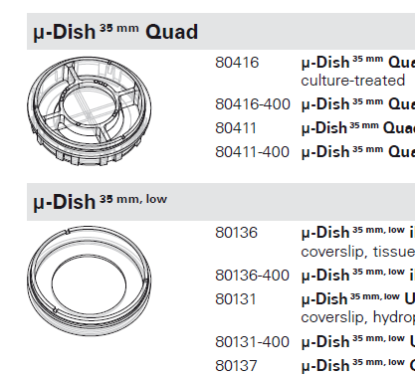

Familie B | Strömungs-, Scherstress- und Perfusionsanwendungen
 | Die Produkte der Familie B sind In-vitro-Diagnostika der Klasse A (sterile Labware) und dienen als Probenträger und Kultivierungsgefäße für die In-vitro-Kultivierung adhärenter eukaryotischer Zellen unter definierten Strömungs-, Scherstress- oder Perfusionsbedingungen. Sie ermöglichen den Anschluss externer Pumpensysteme zur Erzeugung gerichteter Flüssigkeitsströme und kontinuierlichen Mediumaustauschs. Die Produkte sind ausschließlich für die Verwendung durch geschultes Fachpersonal in Laboratorien bestimmt und werden zur Kultivierung, Stimulation, Fixierung, Färbung und mikroskopischen Analyse biologischer Proben unter kontrollierten Flussbedingungen eingesetzt. Sie sind nicht zur unmittelbaren Stellung einer Diagnose, nicht zur Selbsttestung und nicht zur patientennahen Anwendung bestimmt. Die Produkte generieren keine eigenständigen diagnostischen Messwerte, sondern dienen ausschließlich als Hilfsmittel zur Durchführung anwenderdefinierter In-vitro-Untersuchungen unter Flussbedingungen. | 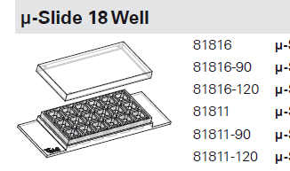 wenn änderung zu unterstüzung bei Diagnosen, dann evtl eher IVD? Oder : diagnostische Untersuchungen menschlicher Proben

Familie C | 3D-Zell- und Gewebemodelle
 | Die Produkte der Familie C sind In-vitro-Diagnostika der Klasse A (sterile Labware) und dienen als Probenträger und Kultivierungsgefäße für die Etablierung, Aufrechterhaltung und mikroskopische Analyse dreidimensional organisierter In-vitro-Zell- und Gewebemodelle (z. B. Matrix-basierte 3D-Kulturen, Sphäroide, Organoide sowie perfundierte 3D-Modelle). Sie sind ausschließlich für die Verwendung durch geschultes Fachpersonal in Laboratorien bestimmt und werden eingesetzt zur Aufnahme, Kultivierung, Fixierung, Färbung und mikroskopischen Untersuchung biologischer Proben in dreidimensionaler Konfiguration. Die Produkte sind nicht zur unmittelbaren Stellung einer Diagnose, nicht zur Selbsttestung und nicht zur patientennahen Anwendung bestimmt. Sie generieren keine eigenständigen diagnostischen Messwerte, sondern dienen ausschließlich als Hilfsmittel zur Durchführung anwenderdefinierter In-vitro-Untersuchungen an 3D-Zellmodellen. |  | 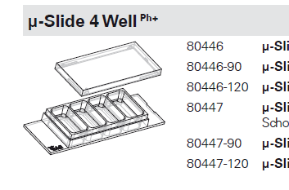

Familie D | Gerichtete Zellmigration unter definierten Stimuli
 | Die Produkte der Familie D sind In-vitro-Diagnostika der Klasse A (sterile Labware) und dienen als Probenträger und Assaygefäße zur In-vitro-Untersuchung gerichteter Zellmigration und Zellinvasion eukaryotischer Zellen unter definierten, räumlich oder zeitlich kontrollierten Stimuli. Die Produkte ermöglichen die Etablierung folgender Assay-Bedingungen: Chemotaxis – gerichtete Zellmigration entlang stabiler chemischer Konzentrationsgradienten löslicher Stoffe (z. B. Zytokine, Chemokine, Wachstumsfaktoren); Durotaxis – gerichtete Zellmigration entlang definierter Steifigkeits- oder Substratelastizitätsgradienten; Phototaxis – gerichtete Zellmigration in Reaktion auf definierte Lichtreize unterschiedlicher Wellenlänge oder Intensität; Thermotaxis – gerichtete Zellmigration entlang definierter Temperaturgradienten; Gyrotaxis – gerichtete Zellmigration in Reaktion auf gravitative oder rotatorische Stimuli. |  | 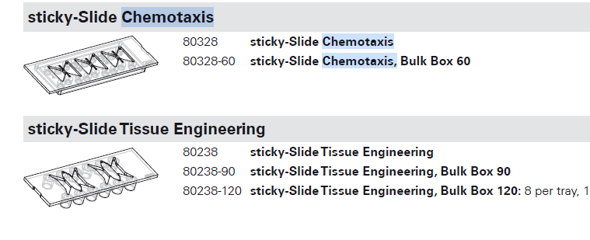

Familie E | Co‑Kultur, parakrine Interaktion und Barriere‑Modelle.
 | Die Produkte der Familie E sind In-vitro-Diagnostika der Klasse A (sterile Labware) und dienen als Probenträger und Assaygefäße zur räumlich definierten In-vitro-Kultivierung mehrerer Zellpopulationen mittels Inserts, Barrieren, Trennwänden oder Membranen zur Untersuchung von Co-Kultur-, parakrinen Interaktions-, Migrations- und Barrierefunktionen. Sie sind ausschließlich für die Verwendung durch geschultes Fachpersonal in Laboratorien bestimmt und werden eingesetzt zur Aufnahme, Kultivierung, Stimulation und mikroskopischen Analyse räumlich strukturierter Zellpopulationen. Die Produkte sind nicht zur unmittelbaren Stellung einer Diagnose, nicht zur Selbsttestung und nicht zur patientennahen Anwendung bestimmt. Sie generieren keine eigenständigen diagnostischen Messwerte, sondern dienen ausschließlich als Hilfsmittel zur Durchführung anwenderdefinierter In-vitro-Co-Kultur- und Barriereuntersuchungen. |  | 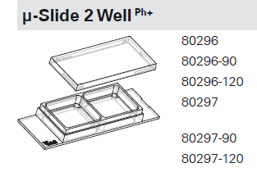

Familie F | Mikropatterning und kontrollierte Zellmorphologie
 | Die Produkte der Familie F sind In-vitro-Diagnostika der Klasse A (sterile Labware) und dienen als Probenträger mit definierten mikroskopischen Adhäsionsmustern (µ-Pattern) zur räumlich kontrollierten In-vitro-Kultivierung adhärenter eukaryotischer Zellen mit gezielter Vorgabe von Zellform, Zellposition und Zellorganisation. Sie sind sowohl für statische Kultivierung als auch in Kombination mit definierten Strömungsbedingungen verfügbar und ausschließlich für die Verwendung durch geschultes Fachpersonal in Laboratorien bestimmt. Die Produkte werden eingesetzt zur Aufnahme, Kultivierung, Fixierung, Färbung und mikroskopischen Analyse geometrisch standardisierter Einzelzellen oder Zellverbände. Sie sind nicht zur unmittelbaren Stellung einer Diagnose, nicht zur Selbsttestung und nicht zur patientennahen Anwendung bestimmt. Die Produkte generieren keine eigenständigen diagnostischen Messwerte, sondern dienen ausschließlich als Hilfsmittel zur Durchführung anwenderdefinierter In-vitro-Untersuchungen mit kontrollierter Zellgeometrie. | 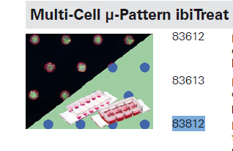

Familie G | Zubehörprodukte (Abdichtung, Schutz, DIC Lid)
 | Die Produkte der Familie G sind Zubehör zu In-vitro-Diagnostika der Klasse A im Sinne von Art. 2 Nr. 4 IVDR und dienen als Hilfsmittel zur Abdichtung, zum Schutz oder zur optischen Optimierung von ibidi-Labware-Produkten der Familien A–F. Sie umfassen Abdichtungsfolien (z. B. ibiSeal) zur Verhinderung von Verdunstung und Kontamination während Kultivierung, Lagerung und Transport sowie spezielle Deckel (z. B. DIC Lid) zur optischen Optimierung mikroskopischer Aufnahmen mit Differential-Interferenz-Kontrast (DIC). Die Produkte sind ausschließlich für die Verwendung durch geschultes Fachpersonal in Laboratorien in Verbindung mit den zugehörigen ibidi-Hauptprodukten bestimmt. Sie sind nicht zur unmittelbaren Stellung einer Diagnose, nicht zur Selbsttestung und nicht zur patientennahen Anwendung bestimmt und generieren keine eigenständigen diagnostischen Messwerte. |  | 